TAB-1.サンプル数30未満の臨界値
・平均値の信頼区間をもとめるには、ｎ数が30以上と30未満で臨界値と標準誤差を変える必要があります。
・ｎが30以上の大きなサンプルの場合の臨界値は、95%CIには1.96、90%CIには1.64を使い、標準誤差を求める式は標準誤差 / √nですが、
・ｎが30未満の場合、臨界値には下の表のn-1に該当する数値(tの臨界値）を用い、標準誤差を求める式の分母も√n-1とします。

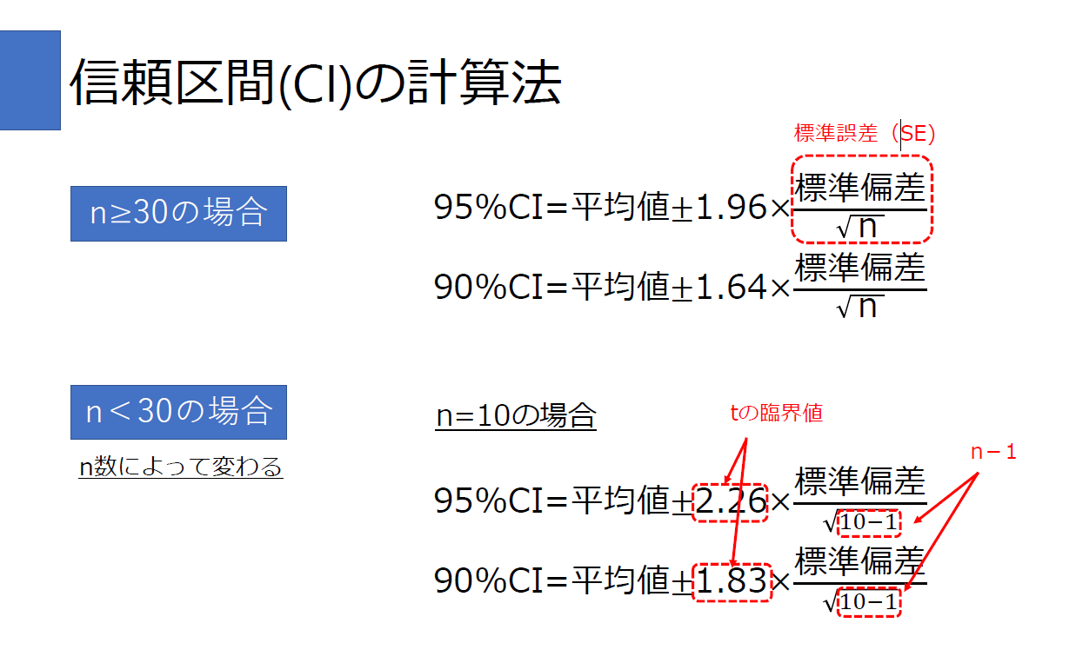
ｎ<30の場合に用いるtの臨界値
ｎ-1 | 95%CI | 90%CI
1 | 12.71 | 6.31
2 | 4.30 | 2.92
3 | 3.18 | 2.35
4 | 2.78 | 2.13
5 | 2.57 | 2.02
6 | 2.45 | 1.94
7 | 2.36 | 1.89
8 | 2.31 | 1.86
9 | 2.26 | 1.83
10 | 2.23 | 1.81
11 | 2.20 | 1.80
12 | 2.18 | 1.78
13 | 2.16 | 1.77
14 | 2.14 | 1.76
15 | 2.13 | 1.75
16 | 2.12 | 1.75
17 | 2.11 | 1.73
18 | 2.10 | 1.73
19 | 2.09 | 1.73
20 | 2.09 | 1.72
21 | 2.08 | 1.72
22 | 2.07 | 1.72
23 | 2.07 | 1.71
24 | 2.06 | 1.71
25 | 2.06 | 1.71
26 | 2.06 | 1.71
27 | 2.05 | 1.70
28 | 2.05 | 1.70
29 | 2.05 | 1.70

TAB-2.平均値の信頼区間の自動計算
サンプルサイズが30以上のz分布と30未満のt分布による平均値の信頼区間の計算
赤字の部分にのみ数値をいれてください。
黒字セルの数値は自動的に変化します。

34.1%
34.1%
13.6%
13.6%
2.3%
2.3%
平均値
+1SD
+2SD
+3SD
-1SD
-2SD
-3SD
68%
95%
99.7%
平均値 | 90
標準偏差 | 10.4
サンプルサイズ(n) | 25
自由度（n-1) | 24
求めたい信頼区間のパーセント | 95
確率 | 0.05

ｚとtのどちらを使うべきか
t-分布

ｚ分布 | Norm.S.Inv(確率/2)
臨界値 | 1.96

t分布 | T.INV.2T(両側確率,自由度)
臨界値 | 2.06

 | 上限と下限の計算
 | CI = z (or t if n < 30) * SD/SQRT(n(or n-1 if n<30))
CI%に基づく上下の区間値 | 4.38
下限値 | 85.62
上限値 | 94.38

TAB-5.効果量と信頼区間のフォレストプロット
各テスト種目の効果量と95%信頼区間の下限及び上限（TAB-3より）
テスト種目 |  | 下限･効果量･上限 | 位置
CMJ(㎝) | 効果量 | 0.72 | 6
効果量と95%信頼区間
 | 下限 | 0.01 | 6
 | 上限 | 1.44 | 6
スクワット1RM(kg) | 効果量 | 0.71 | 5
 | 下限 | -0.12 | 5
 | 上限 | 1.53 | 5
RSI(m/s) | 効果量 | 0.04 | 4
 | 下限 | -0.58 | 4
 | 上限 | 0.66 | 4
5mスピード(㎞/h) | 効果量 | 0.27 | 3
 | 下限 | -0.44 | 3
 | 上限 | 0.99 | 3
20-30スピード(km/h) | 効果量 | 0.31 | 2
 | 下限 | -0.41 | 2
 | 上限 | 1.03 | 2
相対的ピークパワー(W/kg) | 効果量 | -0.18 | 1
 | 下限 | -0.70 | 1
 | 上限 | 0.35 | 1

